상품제안서
뮤스트 4칸 휴대용 알약케이스[컬러인쇄가능] | 상품코드: S37024

 |  |  |  |  |  |  | 02-713-8555 | www.synergygift.co.kr
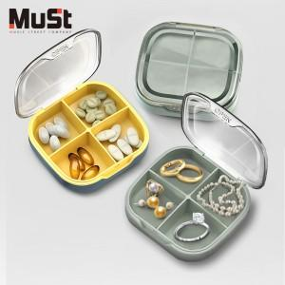

【상세/제작정보】

【인쇄/포장옵션】 | 스티커, 풀칼라 / 포장지포장

【공급단가】 | 수량 | 100~ | 300~ | 500~ | 1,000~ | 3,000~
*VAT별도 | 단가 | 2,430원 | 2,340원 | 2,250원 | 2,160원 | 2,100원

【상품 URL】 | https://www.synergygift.co.kr:443/src/goods_detail.php?gdno=37024

